Pässe_Titel
© Hermann Ryter
FMS Pässewettbewerb 2018

Name: |  |  | 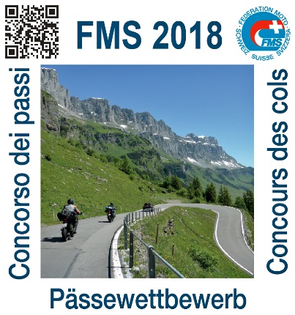 |  | 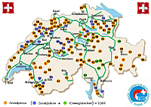
Adresse:
PLZ:
Wohnort:

Tel.:

Geb. Datum:

Mail:

Motorrad: |  |  |  | Medaillen: | Punkte |  | 8,500 | Bronze
 |  |  |  |  |  |  | 15,000 | Silber
Kontrollschild: |  |  |  |  |  |  | 25,000 | Gold

Erster Pass: |  |  | Datum:
Letzter Pass: |  |  | Datum:

Gefahrene Pässe: |  | 1 | (Seiten 2 - 5) |  |  | Mögliche Pässe: |  | 100

Erreichte Punktzahl: |  | 359 | (Punktetotal Seiten 2 - 5) |  |  | Mögliche Punktzahl: |  | 33,163

Medaille | aktuell | Unterwegs zu Bronze

FMS Pässefahren TOPP, Zusatzpässe und Strecken (siehe Seiten 6 + 7)
 |  | 359
Gef. Zusatzpässe / Strecken: |  | 0 | nicht berechtigt |  |  | Mögliche Pässe / Strecken: 30
Erreichte Punktzahl: |  | 0 |  |  |  | Mögliche Punktzahl: |  | -
 |  | 1

Einwegstrecken 123 - 130
FMS-Pässewettbewerb 2018

Einwegstrecken TOPP (Erweiterung des Wettbewerbs zur Erreichung des Prädikats ToppfahrerIn)
Die Strecken dürfen während des Wettbewerbs gefahren werden. Sie zählen aber erst, wenn alle 100 Grundpässe befahren sind
Nr. | Ort | Befahren | Ja | Strecke | Länge | Passhöhe | Punkte | Punkte err.
123 | Bosco Gurin (TI) |  | 0 | Cevio - Bosco Gurin - Cevio | 16 | 1,503 | 240 | 0
124 | Calancatal, Valbella (GR) |  | 0 | Grono - Calancatal - Valbella - Grono | 21 | 1,334 | 280 | 0
125 | Haggenegg (SZ) |  | 0 | Schwyz - Haggenegg - Schwyz | 7 | 1,414 | 99 | 0
126 | Lombachalp (BE) |  | 0 | Habkern - Lombachalp - Vorder Nollen | 19 | 1,559 | 296 | 0
127 | Palfries (SG) |  | 0 | Trübbach - Oberschaan - Palfries | 15 | 1,730 | 260 | 0
128 | Stelserberg (GR) |  | 0 | Schiers - Stelserberg - Schiers | 10 | 1,649 | 165 | 0
129 | Val Luzzone, Alpe Garzott |  | 0 | Olivone - Ghirone - Alpe Garzott | 14 | 1,630 | 228 | 0
130 | Valsertal, Zerfreila (GR) |  | 0 | Ilanz - Vals - Zerfreilastausee (Kapelle) | 30 | 1,988 | 596 | 0
 | Tot. befahrene Strecken, Nr. 123 - 130 |  | 0 |  |  |  | 2,164 | 0

Zusatzpässe (Seite)
121 Asphalt. 121a Teils Natur-Schotterstrasse, beide Pässe je 300 Punkte. Du hast die Wahl; - NUR ein Pass zählt.
122 Asphalt, Rest Naturstrasse wird asphaltiert. 122a Teils Natur-Schotterstrasse, beide Pässe, je 600 Punkte. Du hast die Wahl; - NUR ein Pass zählt.

 |  | Bitte schaue dir unbekannte Pässe des Wettbewerbs auf der Homepage an.
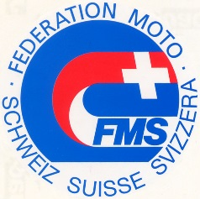

Die FMS vertritt seit mehr als 100 Jahren die Interessen
der MotorradfahrerInnen. Gemeinsam sind wir stark.
Auch deine Mitgliedschaft zählt.

 |  |  |  |  |  |  |  |  | 1,520

